1. Puestos operativos
SEDE SAVILLS-AGUIRRE NEWMAN
Presupuesto
Código | NatC | Ud | Resumen | CanPres | Pres. Neto | Pres. A.N.A | ImpPres. NETO | ImpPres. A.N.A
 |  |  | CASTELLANA 81
ÑLKAJDLÑFK | Capítulo |  | PUESTOS OPERATIVOS | 1.00 | 247,350.12 | 175,255.08 | 247,350.12 | 175,255.08 | IMÁGENES EN PLANO | IMÁGENES REFERENCIA | IMAGEN PROPUESTA PROVEEDOR | DETALLE PROPUESTA PROVEEDOR
1 | Partida | UD | COSTILLA CENTRAL ARMARIOS L 8.40 ml | 7.00 | 2,365.20 | 1,561.03 | 16,556.40 | 10,927.21 |  |  |  | MODULO SPINE CENTRAL
 |  |  | Costilla central de armarios de apoyo mesa operativa, realizada en melamina Egger color verde fiordo. Llevará unos pasacables en la base para subida de cableado hasta los puestos, y una salida por el lateral del mueble. Puertas abatibles, balda interior regulable en altura. Apertura de las puertas hacia el pasillo central. Longitud: 8.40 ml, recogiendo tres líneas de pool Ancho: 0.40 m Color: verde fiordo Puertas: correderas |  |  |  |  |  | 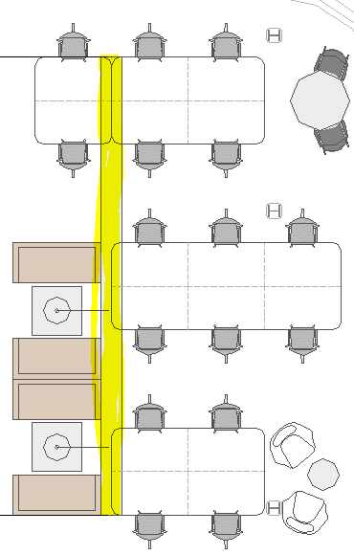 | 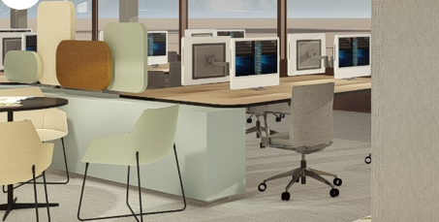 | 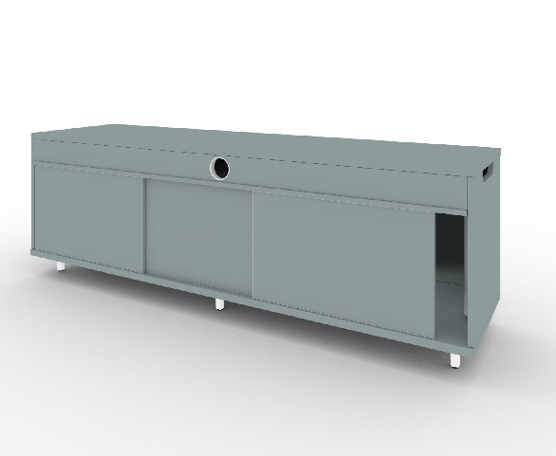 | conjunto de 5 modulos spine central, de medidas 168x40x71'5 cada uno, acabado melamina Egger verde fiordo, puerta superior abatible para acceso al cableado, puertas correderas, pasacables en suelo y laterales para la gestion vertical del cableado, incluido totem para la gestiòn vertical del cableado. El mueble permite adosar cojines tapizados, divisorias y otros complementos con incremento de precio
2 | Partida | UD | COSTILLA CENTRAL ARMARIOS L.5.00 ml | 16.00 | 1,426.80 | 941.69 | 22,828.80 | 15,067.04 |  |  |  | MODULO SPINE CENTRAL
 |  |  | Costilla central de armarios de apoyo mesa operativa, realizada en melamina Egger color verde fiordo. Llevará unos pasacables en la base para subida de cableado hasta los puestos, y una salida por el lateral del mueble. Puertas abatibles, balda interior regulable en altura. Apertura de las puertas hacia el pasillo central. Longitud: 5.00 ml, recogiendo dos líneas de pool Ancho: 0.40 m Color: verde fiordo Puertas: correderas |  |  |  |  |  | 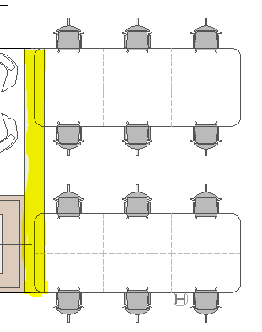 |  |  | conjunto de 3 modulos spine central, de medidas 168x40x71'5 cada uno, acabado melamina Egger verde fiordo, puerta superior abatible para acceso al cableado, puertas correderas, pasacables en suelo y laterales para la gestion vertical del cableado, incluido totem para la gestiòn vertical del cableado. El mueble permite adosar cojines tapizados, divisorias y otros complementos con incremento de precio
3 | Partida | UD | POOL 2 (formado por mesas individuales de 1.40x0.80) | 25.00 | 415.20 | 274.03 | 10,380.00 | 6,850.75 |  |  |  | BENCH 2 - TWIST
 |  |  | Conjunto de 2 mesas enfrentadas de 1.40x0.80 m, con bandeja inferior para subida de cables a cada puesto operativo y tapeta del mismo acabado que el tablero. No existen vértebras, el cableado sube por la costilla central y a través de esta bandeja. Encimera en melamina roble Pata gris grafito. Esquinas redondeadas |  |  |  |  |  | 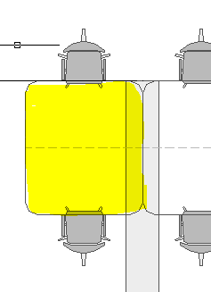 | 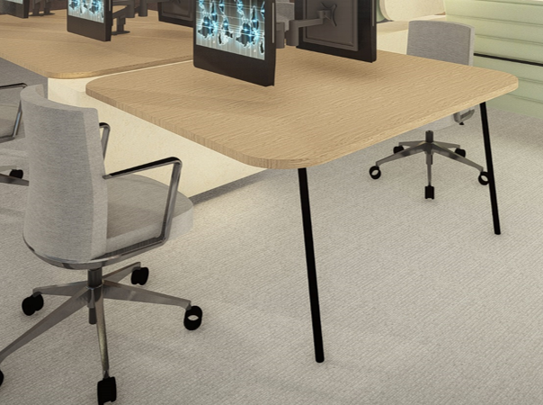 | 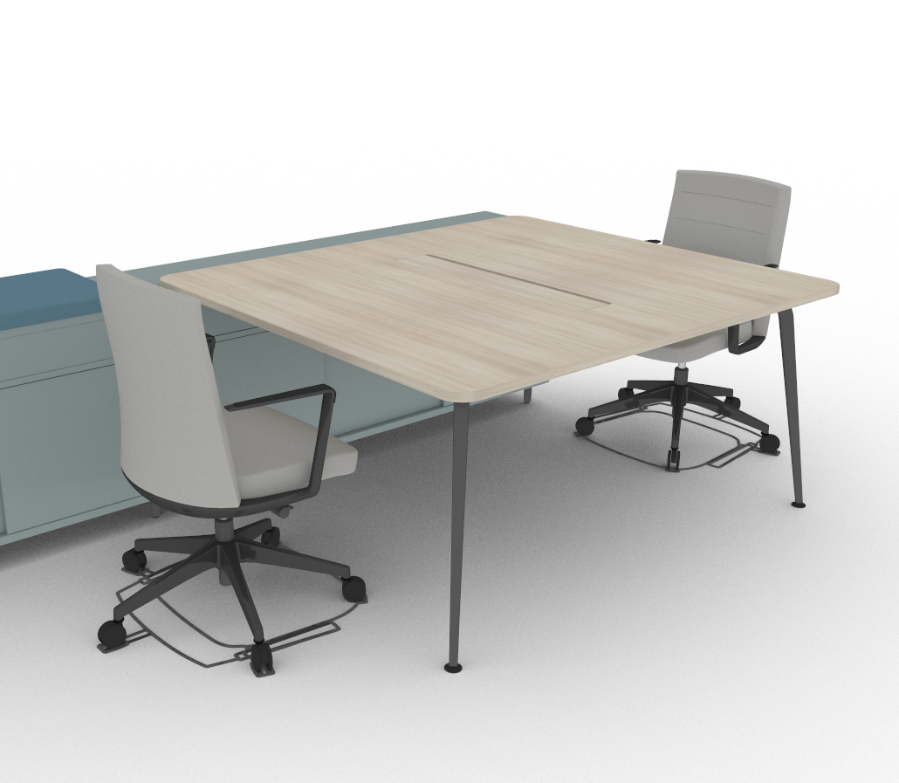 | twist bench 2 personas formado por un único tablero de medidas 140x160, estructura de aluminio con apoyo a spine pintada en negro, tablero melamina acacia, esquinas redondeadas, top access central con tapa en melamina color acacia, canal de electrificación regulable altura en color negro incluido
4 | Partida | UD | POOL 4 (formado por mesas individuales de 1.40x0.80) | 29.00 | 819.00 | 540.54 | 23,751.00 | 15,675.66 |  |  |  | BENCH 4 - TWIST
 |  |  | Conjunto de 4 mesas enfrentadas dos a dos de 1.40x0.80 m, con bandeja inferior para subida de cables a cada puesto operativo y tapeta del mismo acabado que el tabler. No existen vértebras, el cableado sube por la costilla central y a través de esta bandeja. Encimera en melamina roble Pata gris grafito. Esquinas redondeadas |  |  |  |  |  | 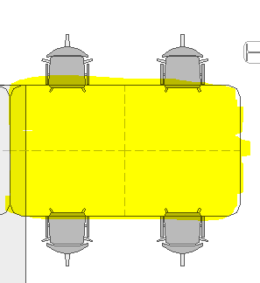 | 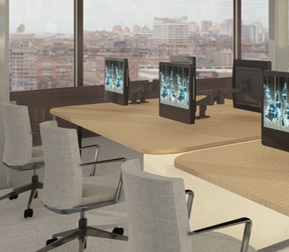 | 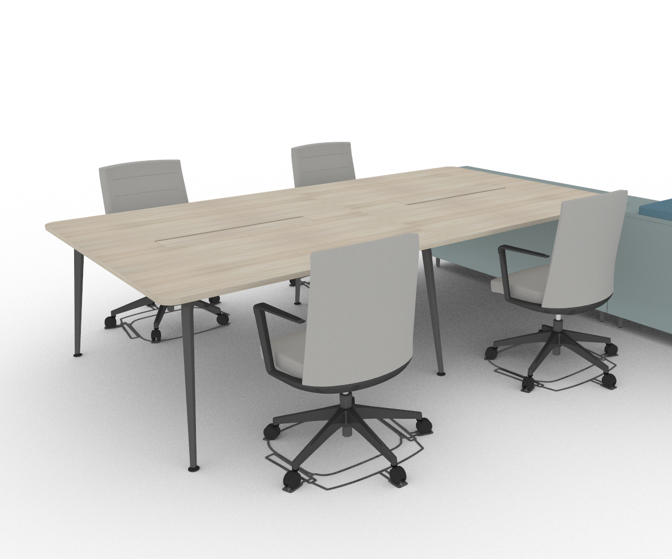 | twist bench 4 personas formado por 2 tableros de medidas 140x160 cada uno, estructura de aluminio con apoyo a spine pintada en negro, tablero melamina acacia, esquinas redondeadas, top access central con tapa en melamina color acacia, canal de electrificación regulable altura en color negro incluido
5 | Partida | UD | POOL 6 (formado por mesas individuales de 1.40x0.80) | 24.00 | 1,216.80 | 803.09 | 29,203.20 | 19,274.16 |  |  |  | BENCH 6 - TWIST
 |  |  | Conjunto de 6 mesas enfrentadas tres a tres, de 1.40x0.80 m, con bandeja inferior para subida de cables a cada puesto operativo y tapeta del mismo acabado que el tabler. No existen vértebras, el cableado sube por la costilla central y a través de esta bandeja. Encimera en melamina roble Pata gris grafito. Esquinas redondeadas |  |  |  |  |  | 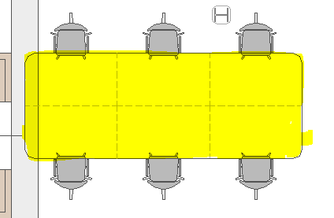 |  | 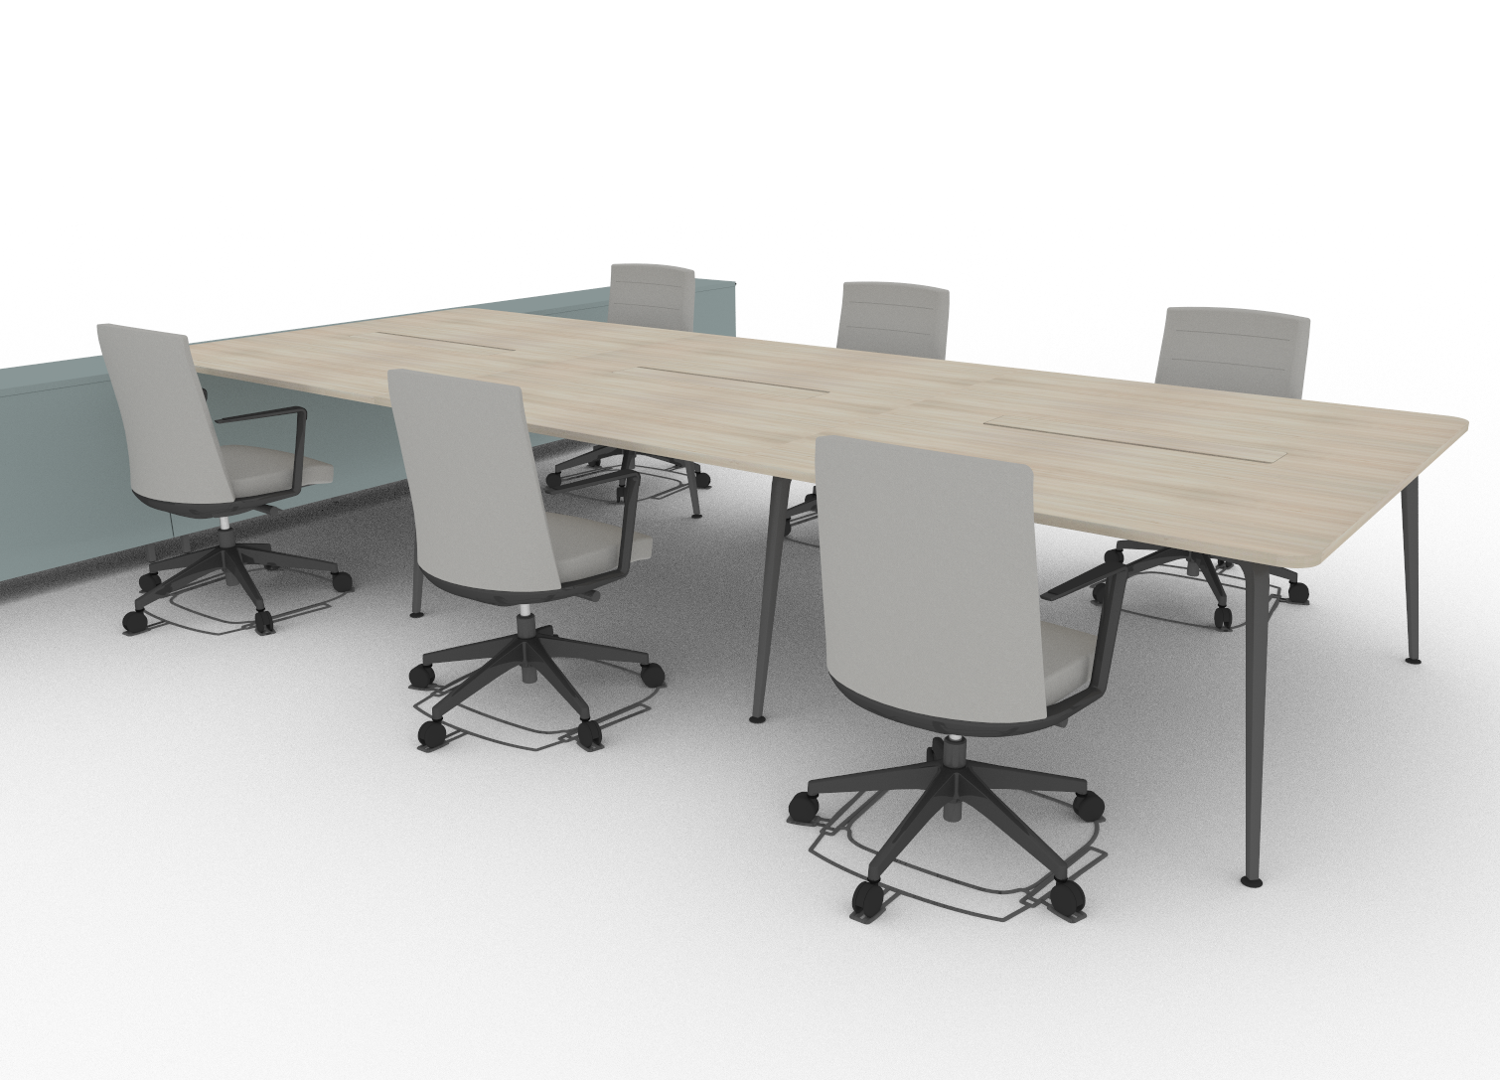 | twist bench 6 personas formado por 3 tableros de medidas 140x160 cada uno, estructura de aluminio con apoyo a spine pintada en negro, tablero melamina acacia, esquinas redondeadas, top access central con tapa en melamina color acacia, canal de electrificación regulable altura en color negro incluido
6 | Partida | UD | MESA CON SEPARADOR PARA CARGO SUPERIOR | 14.00 | 499.20 | 329.47 | 6,988.80 | 4,612.58 |  |  |  | MESA CARGO SUPERIOR - TWIST
 |  |  | Mesa individual para cargo superior, con separador lateral tapizado. Diseño mesa inclinada, con intención de dejar integrado el puesto con el resto del tablero (representado en líneas discontínuas). Tamaño de mesa 1.40x0.80, encimera en melamina roble y pata gris grafito. |  |  |  |  |  | 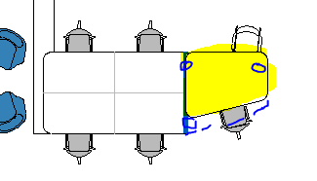 |  | 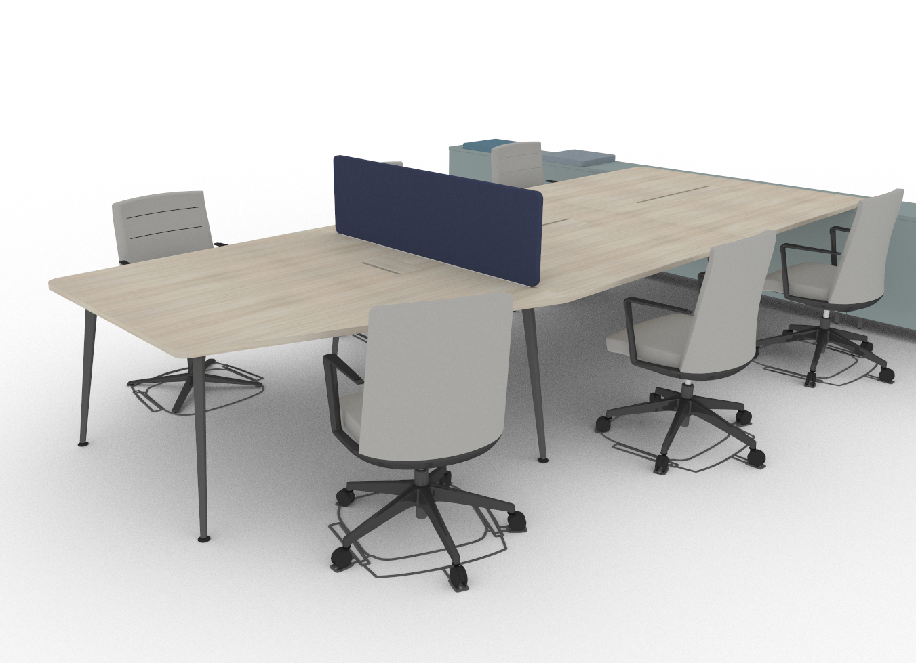 | twist mesa puesto diferenciado para cargo superior, forma angular, estructura de aluminio pintado en negro, tablero melamina acacia, tabero unico, esquinas redondeadas, top access lateral con tapa en melamina color acacia, canal de electrificacion color negro, incluye divisoria lateral tapizada en tela color a elegir dentro de la colección Melange de Gabriel
7 | Partida | UD | MESA PARA PRESIDENTES | 2.00 | 0.00 | 0.00 | 0.00 | 0.00
 |  |  |  |  |  |  |  |  | 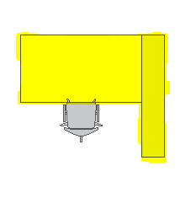
8 | Partida | UD | BRAZO PANTALLA ORDENADOR | 328.00 | 107.64 | 107.64 | 35,305.92 | 35,305.92 |  |  |  | BRAZO MONITOR - HUMAN SCALE
 |  |  | Brazo pantalla ordenador tipo Human Scape |  |  |  |  |  | 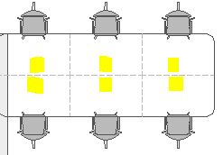 | 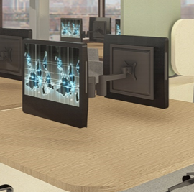 | 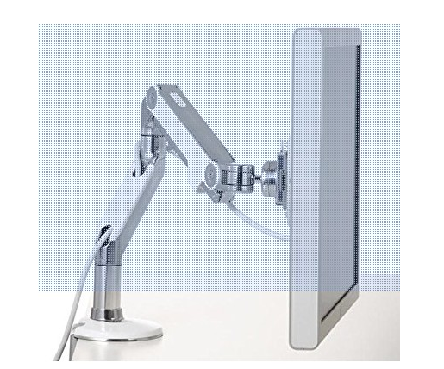 | brazo pantalla monitor human scale m2 para 1 pantalla, con sistema VESA 100x100
9 | Partida | UD | SILLA OPERATIVA | 328.00 | 312.00 | 205.92 | 102,336.00 | 67,541.76 |  |  |  | SILLA CRON
 |  |  | Silla operativa totalmente tapizada, base piramidal cromada con ruedas, asiento, respaldo y brazos regulables. |  |  |  |  |  | 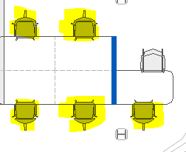 | 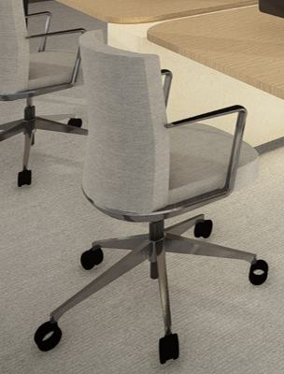 | 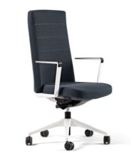 | Cron con respaldo alto tapizado, estructura en aluminio pintado (blanco, negro o gris aluminizado), brazos fijos con apoyabrazos de polipropilen negro mecanismo sincro con multiposición de apertura y regulación de la tensión adaptable al peso del usuario, regulación de profundidad del asiento, tela color a elegir dentro de la colección Melange de Gabriel
 |  |  |  | 1.00 | 247,350.12 | 175,255.08 | 247,350.12 | 175,255.08

ARTICULOS OPCIONALES

9 - OPCION B | Partida | UD | SILLA OPERATIVA - OPCION B | 328.00 | 366.00 | 241.56 | 120,048.00 | 79,231.68 |  |  |  | SILLA TNK 500
 |  |  | Silla operativa totalmente tapizada, base piramidal cromada con ruedas, asiento, respaldo y brazos regulables. |  |  |  |  |  |  |  | 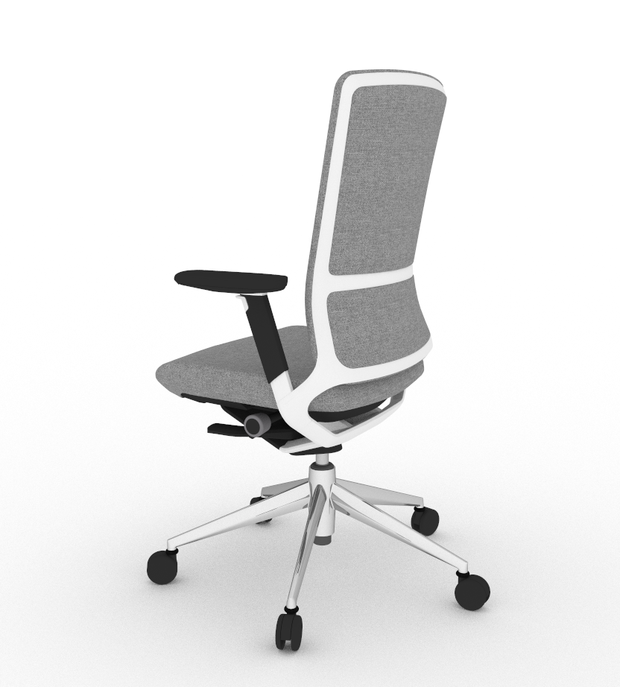 | tnk 500 con respaldo alto tapizado, estructura en aluminio pintado (blanco, negro o gris aluminizado), base pulida, brazos 2D con apoyabrazos PUR de tacto blando, mecanismo sincro con multiposición de apertura y regulación de la tensión adaptable al peso del usuario, regulación de profundidad del asiento, tela color a elegir dentro de la colección Melange de Gabriel
 | Partida | UD | PACK DIVISORIAS COSTILLA CENTRAL | 1.00 | 372.60 | 245.92 | 372.60 | 245.92 |  |  |  | SILLA TNK 500
 |  |  | Pack de 5 divisorias tapizadas fonoabsorbentes para colocar encima del modulo costilla central. |  |  |  |  |  | 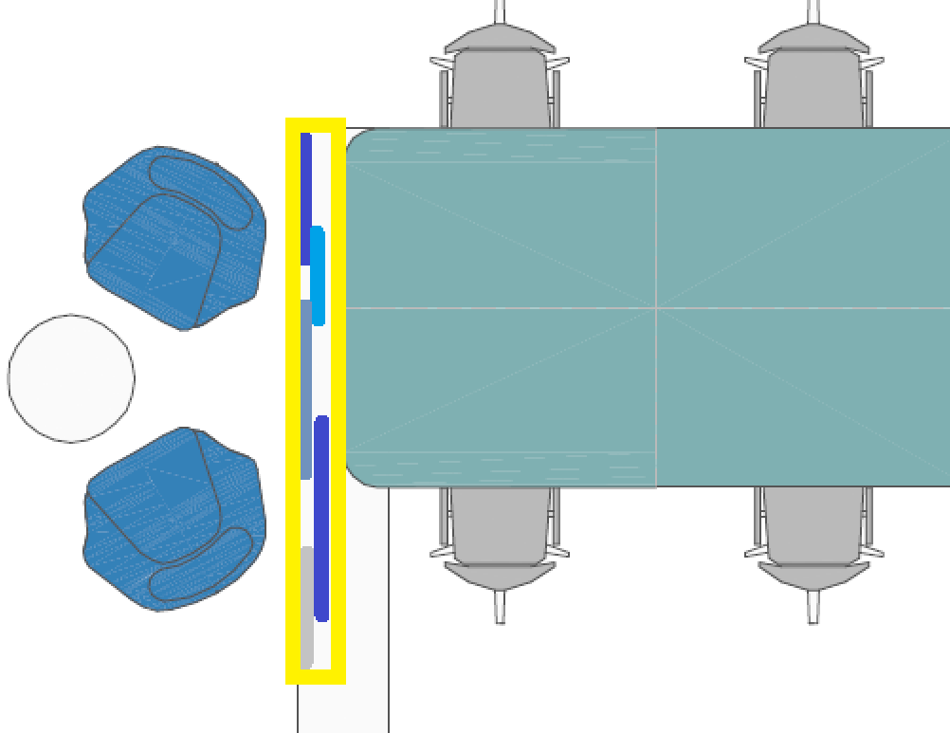 |  | 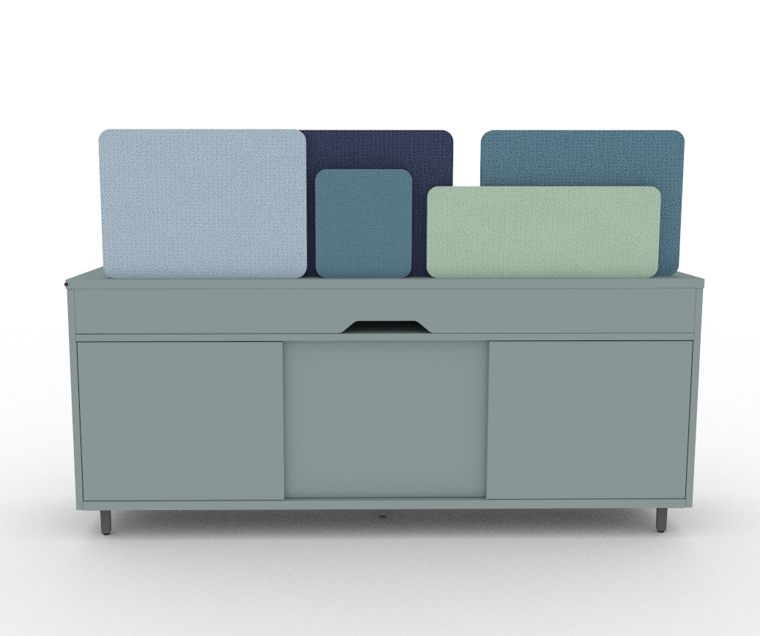 | pack de 5 divisorias especiales para colocar encima de modulo costilla central, una unidad de medida 62x24, una unidad de medida 25x29, tres unidades de medida 54x38, con espuma de espesor 5mm a cada lado, y espesor total de 30mm, perfil/ribete tubular de pvc expandido de 4mm, tapizado en tela "M" melange.

2. Reuniones informales
Resumen | CanPres | Pres. Neto | Pres. A.N.A | ImpPres
CASTELLANA 81
 |  |  | 0.00
REUNIONES INFORMALES | 1.00 | 70,402.20 | 0.00 | 70,402.20 | IMÁGENES EN PLANO | IMÁGENES REFERENCIA | IMAGEN PROPUESTA PROVEEDOR | DETALLE PROPUESTA PROVEEDOR
MESA REUNIONES 2 PAX Ø100 | 10.00 | 103.20 | 68.11 | 1,032.00 |  |  |  | MESA TABULA TAR-20
Mesa reunión informal Ø100 cm, con pie central, sin electrificación y toda en color negro. H mesa 74 |  |  |  |  | 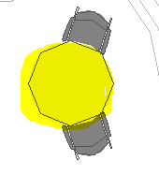 | 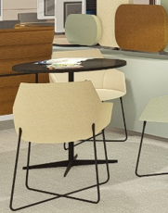 | 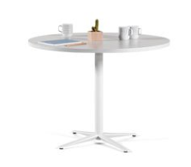 | mesa tabula tar-20, altura 74, superficie redonda diámetro 100, estructura negro, melamina negro. Sin electrificar
MESA REUNIONES 8 PAX 3.50 m h 0.74m | 2.00 | 1,282.80 | 846.65 | 2,565.60 |  |  |  | MESA PRISMA
Mesa reuniones electrificada 350x90 color negro, altura 74. |  |  |  |  | 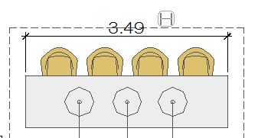 | 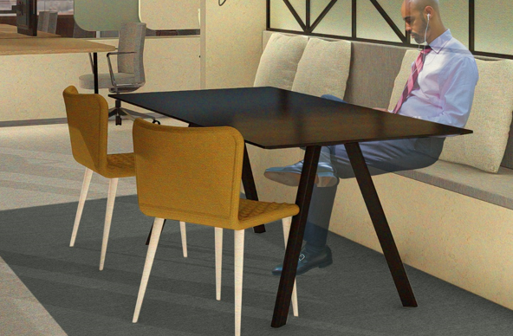 | 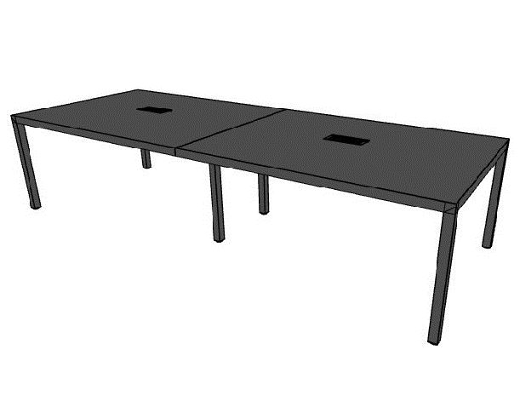 | mesa prisma, 350x90x74h, formada por dos tableros de 1750x90 cada uno, tablero melamina negro antihuella con top access centrado en la mesa mediante tapa abatible en el mismo acabado, estructura de acero pintado en color negro
MESA REUNIONES 8 PAX 3.50 m h 1.10m | 2.00 | 1,344.00 | 887.04 | 2,688.00 |  |  |  | MESA PRISMA
Mesa reuniones electrificada 350x90 color negro, altura 110. |  |  |  |  |  |  | 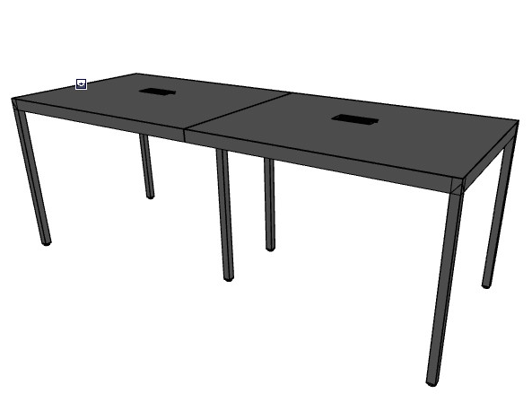 | mesa prisma, 350x90x110h, formada por dos tableros de 1750x90 cada uno, tablero melamina negro antihuella con top access centrado en la mesa mediante tapa abatible en el mismo acabado, estructura de acero pintado en color negro
BUTACA REUNIÓN INFORMAL | 28.00 | 285.00 | 188.10 | 7,980.00 |  |  |  | SILLA CRON
Butaca totalmente tapizada con pie varilla o patas en negro, respaldo bajo. |  |  |  |  | 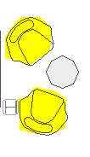 | 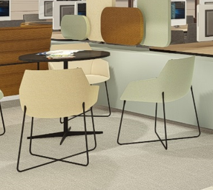 | 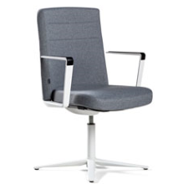 | sillon cron modelo sport, respaldo bajo, base cross, con brazos, base aluminio negro, brazos aluminio negro, con termosellado, , tela color a elegir dentro de la colección Melange de Gabriel
SILLA CONFIDENTE | 42.00 | 142.20 | 93.85 | 5,972.40 |  |  |  | SILLA UMA PATAS DE MADERA
Silla confidente con pie varilla o patas en negro, totalmente tapizadas. |  |  |  |  | 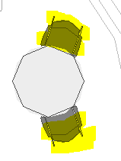 | 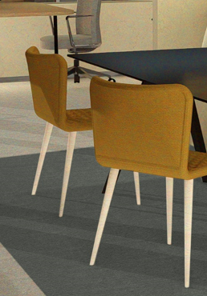 | 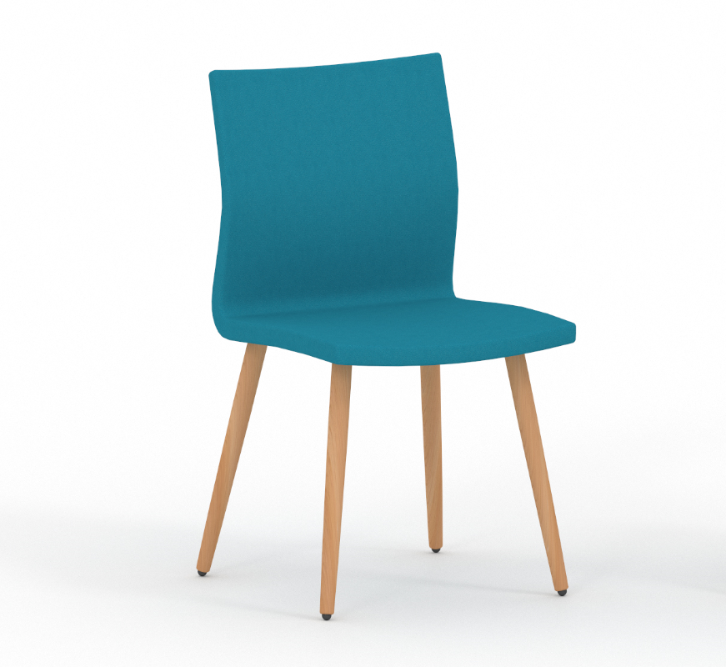 | uma patas madera color negro, sin brazos, , tela color a elegir dentro de la colección Melange de Gabriel
SOFÁ CON TRASERA | 24.00 | 964.20 | 636.37 | 23,140.80 |  |  |  | LONGO SOFT CON DIVISORIA
Sofá con paneles fonoabsorbentes de altura media, todo el conjunto totalmente tapizado. |  |  |  |  | 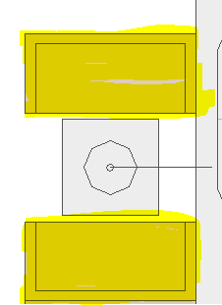 | 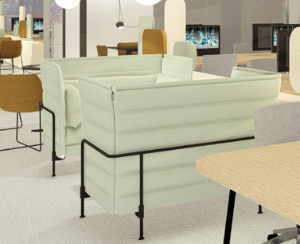 | 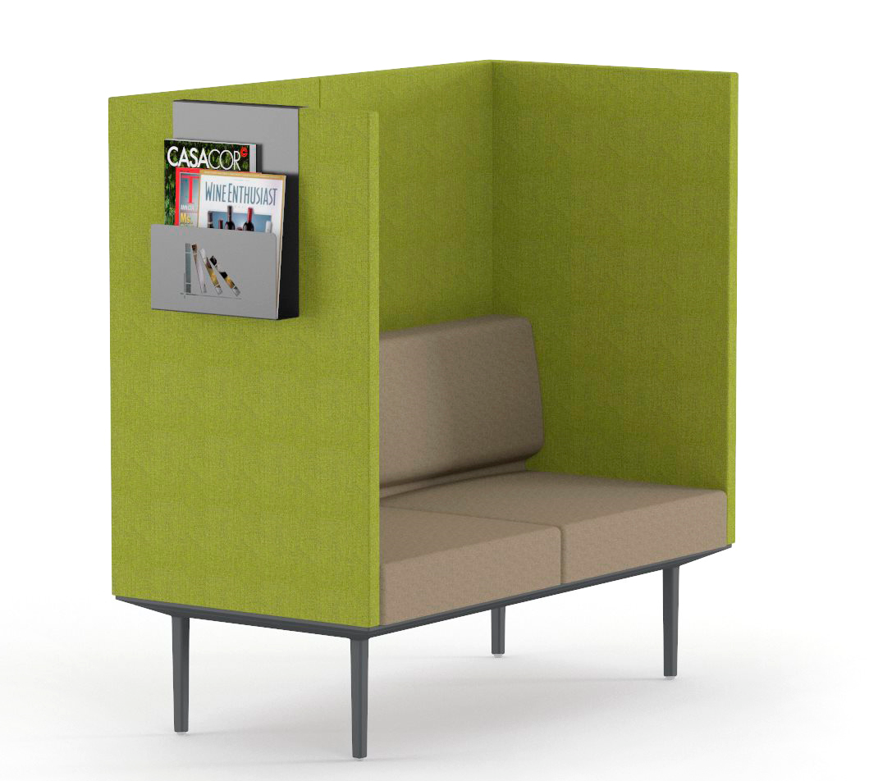 | conjunto de sofá de 2 plazas con divisoria fonoabsorvente, totalmente tapizado, estructura de aluminio pintado en color negro, medidas 132x66 y 130 de altura, estructura acabado negro,, tela color a elegir dentro de la colección Melange de Gabriel
BUTACA/SILLÓN DISEÑO ICÓNICO | 17.00 | 1,147.80 | 757.55 | 19,512.60 |  |  |  | SILLÓN BADMINTON
Butaca o sillón de diseño icónico para zona representativa de entrada a plantas. |  |  |  |  | 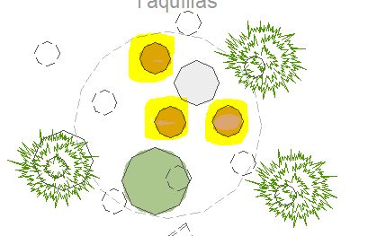 | 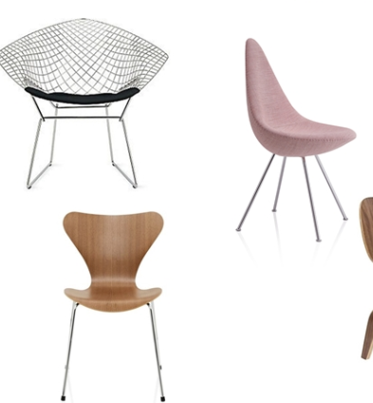 | 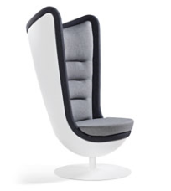 | sillon badminton, carcasa de inyección en poliuretano rígido color blanco , negro o gris aluminizado, base de acero pintado en el mismo color, con sistema auretorno y características fonoabsorventes, , tela color a elegir dentro de la colección Melange de Gabriel
POUF CIRCULAR | 5.00 | 173.40 | 114.44 | 867.00 |  |  |  | BEND - PUFF MOVIL
Pouf para zona representativa de entrada a plantas, totalmente tapizado |  |  |  |  | 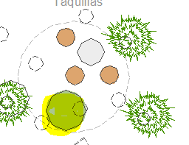 | 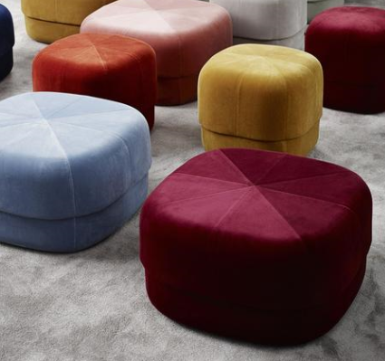 | 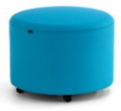 | modulo bend movil ø 55 con ruedas, negras, , tela color a elegir dentro de la colección Melange de Gabriel
MESA BAJA Ø | 19.00 | 100.20 | 66.13 | 1,903.80 |  |  |  | MESA TABULA TAR-20
Mesa baja para espacios de reunión informal, color negro y pie central |  |  |  |  | 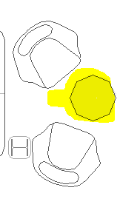 | 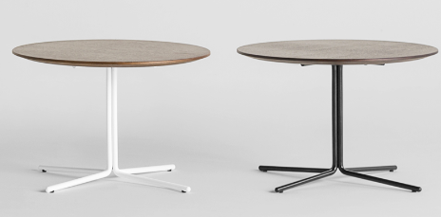 |  | mesa tabula tar-20, altura 40, superficie redonda diámetro 100, estructura negra, melamina negra
MESA RECTANGULAR PARA BANCOS | 20.00 | 237.00 | 156.42 | 4,740.00 |  |  |  | MESA SHEY
Mesa rectangular de apoyo para reuniones informales en sofás-bancos |  |  |  |  | 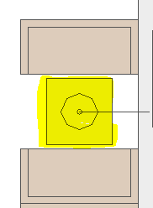 | 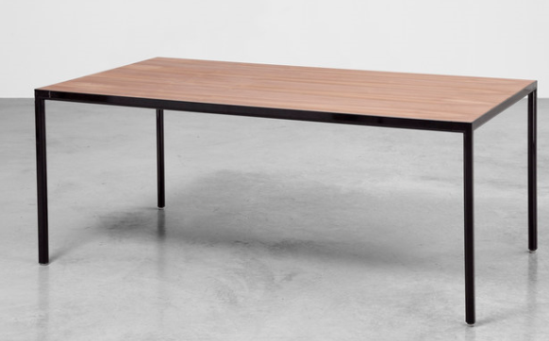 |  | mesa centro shey 4 patas, estructura negro, aluminio blanco
MESA DE APOYO | 2.00 | 0.00 | 0.00 | 0.00
Mesa de apoyo para portátil, en zona de sofás, regulable en altura
TABURETE | 9.00 | 0.00 | 0.00 | 0.00
Taburete totalmente tapizado con patas en negro, con respaldo. | 1.00 | 70,402.20 | 0.00 | 70,402.20

